概要
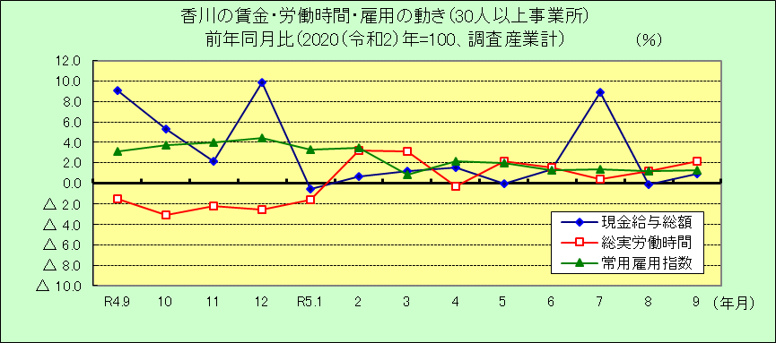
Ⅰ 結 果 の 概 況 （調査産業計）

 | 事業所規模 常用労働者５人以上

 | （１）賃金の動き

 |  | ・一人平均月間現金給与総額は258,311円で、前年同月比0.7％の増加となりました。（２カ月ぶりの増加）

 |  | ・きまって支給する給与は250,662円で、前年同月比0.7％の増加となりました。（３カ月連続増加）

 |  | ・所定内給与は233,390円で、前年同月比1.3％の増加となりました。（３カ月連続増加）

 | （２）労働時間の動き

 |  | ・一人平均月間総実労働時間は142.0時間で、前年同月比1.6％の増加となりました。（３カ月ぶりの増加）

 |  | ・所定内労働時間は132.0時間で、前年同月比1.9％の増加となりました。（３カ月ぶりの増加）

 |  | ・所定外労働時間は10.0時間で、前年同月比2.9％の減少となりました。（７カ月連続減少）

 | （３）雇用の動き

 |  | ・常用労働者数は356,017人で、前年同月比1.4％の増加となりました。（１年６カ月連続増加）

 |  | ・パートタイム労働者比率は31.0％で、前年同月差0.6ﾎﾟｲﾝﾄの減少となりました。

 |  | ・労働異動率では、入職率は1.58％、離職率は2.08％で、0.50ﾎﾟｲﾝﾄの離職超過となりました。

 | 事業所規模 常用労働者３０人以上

 | （１）賃金の動き

 |  | ・一人平均月間現金給与総額は284,349円で、前年同月比0.9％の増加となりました。（２カ月ぶりの増加）

 |  | ・きまって支給する給与は275,136円で、前年同月比1.3％の増加となりました。（２カ月連続増加）

 |  | ・所定内給与は252,418円で、前年同月比1.4％の増加となりました。（２カ月連続増加）

 | （２）労働時間の動き

 |  | ・一人平均月間総実労働時間は146.2時間で、前年同月比2.2％の増加となりました。（５カ月連続増加）

 |  | ・所定内労働時間は134.8時間で、前年同月比2.2％の増加となりました。（８カ月連続増加）

 |  | ・所定外労働時間は11.4時間で、前年同月比0.9％の増加となりました。（６カ月ぶりの増加）

 | （３）雇用の動き

 |  | ・常用労働者数は193,212人で、前年同月比1.3％の増加となりました。（１年７カ月連続増加）

 |  | ・パートタイム労働者比率は26.5％で、前年同月差1.2ﾎﾟｲﾝﾄの減少となりました。

 |  | ・労働異動率では、入職率は1.21％、離職率は1.68％で、0.47ﾎﾟｲﾝﾄの離職超過となりました。

